상품제안서
마가방창문 | 상품코드: S36653

 |  |  |  |  |  |  | 02-713-8555 | www.synergygift.co.kr
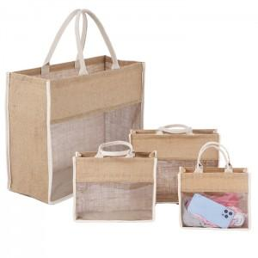

【상세/제작정보】 | <p>※전사인쇄는 별도문의 바랍니다.​</p>

【인쇄/포장옵션】 | 실크, 풀칼라 / OPP(비닐)

【공급단가】 | 수량 | 50~ | 100~ | 500~ | 1,000~ | 3,000~
*VAT별도 | 소 | 6,890원 | 6,730원 | 6,510원 | 6,200원 | 5,980원
 | 중 | 7,540원 | 7,360원 | 7,130원 | 6,780원 | 6,550원
 | 대 | 8,190원 | 8,000원 | 7,740원 | 7,370원 | 7,110원

【상품 URL】 | https://www.synergygift.co.kr:443/src/goods_detail.php?gdno=36653

